原紙
調味料データ

0016
ジンジャーママしょうが生ふりかけ 150ｇ
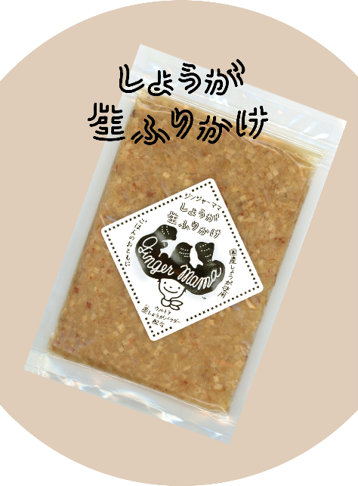 |  |  |  |  |  | 製造工場所在地 |  | 愛知県豊川市
 |  |  |  |  |  | 商品特徴
 |  |  |  |  |  | 味噌と、鰹節が隠し味。辛みを抑えて食べやすく、お子さまにも人気です。 調味料選手権2023 ご飯のおとも部門 最優秀賞 調味料選手権2023 総合3位

 |  |  |  |  |  | どんな方へ？

 |  |  |  |  |  | どんなシーンで？

 |  |  |  |  |  | 使用特殊原材料
 |  |  |  |  |  | 国産しょうが
商品コピー |  |  |  |  |  | 食べ方
大人も子どもも食べられる、しょうがのふりかけを作りました |  |  |  |  |  | ご飯、たまごかけご飯、冷奴、麺類の薬味、生姜焼

非合理性
産地指定
原料原産地 |  |  |  |  |  | アレルギー
生姜：国産 |  |  |  |  |  | 大豆
原材料表示
生姜（国産）、砂糖、味噌、食塩、たん白加水分解物、醸造酢、鰹節、ぶどう糖果糖液糖、唐辛子、しょうがパウダー/ソルビット、調味料（アミノ酸等）、酒精、酸味料、酸化防止剤（V.C）、増粘剤（キサンタンガム）、甘味料（カンゾウ）、（一部に大豆を含む）

社名 | エレクプラス株式会社 |  |  |  |  |  |  |  | 担当窓口
郵便番号 |  |  |  | 住所 |  |  | 愛知県豊田市高崎町兼近70番地 卸売市場1階
電話 | 090-7883-3052 |  |  | FAX
E-MAIL

ケース入数 |  |  |  | JAN |  |  | 4580037430033 |  |  |  | 最小LOT
小売希望価格 | 648 |  | 円 | 納入価格 |  |  |  |  |  | 円 | 値入率 | 100.00%
賞味or消費期限 |  |  |  | 流通温度帯 |  |  | 常温

商品サイズ | 縦mm | 奥行きmm |  |  | 高さmm |  | 商品重量 |  |  | ｇ | ケース重量 |  | Kg
 |  |  |  |  |  |  | 容物
ケースサイズ | 縦mm | 奥行きmm |  |  | 高さmm |  | ラベル
 |  |  |  |  |  |  | 外箱

小売店
AMAZON | - |  |  |  |  |  | 楽天 |  |  | 1袋698円+送料790円
道満調味料研究所 Instagram
道満所長 Blog

記入例
調味料データ

0001
みどりのラー油 45ｇ
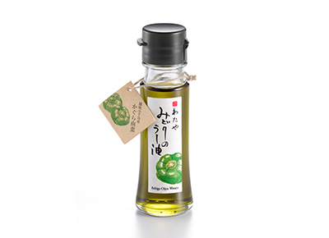 |  |  |  |  |  | 製造工場所在地 |  | 新潟県新潟市
 |  |  |  |  |  | 商品特徴
 |  |  |  |  |  | 新潟県小千谷市特産のかぐら南蛮を原料にしたみどり色のラー油です。少し遅れてくるさわやかな辛味が料理の味を引き立てます。きれいなみどり色が料理の色合いを際立たせて美味しく見せます。 2020調味料選手権辛味部門最優秀賞受賞 2018調味料選手権審査員特別賞受賞（伝説の家政婦賞） 料理王国100選2017優秀賞受賞・2018・2019選定商品

 |  |  |  |  |  | どんな方へ？
 |  |  |  |  |  | 少し辛い物が好きな女性
 |  |  |  |  |  | どんなシーンで？
 |  |  |  |  |  | 日常の食卓にちょっとした驚きを与える
 |  |  |  |  |  | 使用特殊原材料
 |  |  |  |  |  | かぐら南蛮
商品コピー |  |  |  |  |  | 食べ方
いつものメニューが変わる。 美味しさを引き出す魔法の一滴。 |  |  |  |  |  | ①スープやラーメンなどに数滴垂らすと劇的な味のの変化を楽しめます。②鍋物や冷奴、そばうどんの薬味としてもお使いください。③トマトとモッツァレラのカプレーゼなど、オリーブオイルの代わりにも。④生野菜とラー油をかけて、ちょい辛サラダのできあがり。

非合理性
原料指定：かぐら南蛮
原料原産地 |  |  |  |  |  | アレルギー
大豆:アメリカ、ブラジル等 |  |  |  |  |  | ごま、大豆
原材料表示
食用大豆、食用なたね油、食用ごま油、かぐら南蛮粉末、ハラペーニョ粉末、香辛料抽出物、香料、着色料（クチナシ、ウコン）、酸化防止剤（V.E）

社名 | 株式会社 わたや |  |  |  |  |  |  |  | 担当窓口 |  |  | 和田正樹
郵便番号 | 947-0021 |  |  | 住所 |  |  | 新潟県小千谷市本町2-3-34
電話 | 0258-82-2258 |  |  | FAX |  |  | 0258-83-4741
E-MAIL | info@watayasoba.co.jp

ケース入数 | 20本 |  |  | JAN |  |  | 45600447750204 |  |  |  | 最小LOT |  | 2ケース
小売希望価格 | 680 |  | 円 | 納入価格 |  |  | 450 |  |  | 円 | 値入率 |  | 33.82%
賞味or消費期限 | 180日 |  |  | 流通温度帯 |  |  | 常温

商品サイズ | 縦mm | 奥行きmm |  |  | 高さmm |  | 商品重量 |  | 143 | ｇ | ケース重量 |  | 3.14 | Kg
 | 40 | 40 |  |  | 125 |  | 容物 |  | 瓶：ガラス、キャップ：ポリエチレン
ケースサイズ | 縦mm | 奥行きmm |  |  | 高さmm |  | ラベル |  | 紙
 | 190 | 240 |  |  | 140 |  | 外箱 |  | 段ボール

小売店
AMAZON | 2本セット 1446円 2000円以上送料無料 |  |  |  |  |  | 楽天 |  |  | 1本 1380円 送料無料
道満調味料研究所 Instagram
道満所長 Blog |  |  |  | https://note.com/dohman_cho_ken/n/n09586f92a591

